Hizmet Standartları Kapak
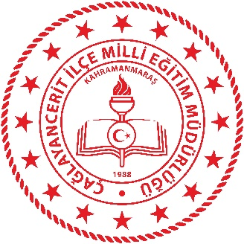 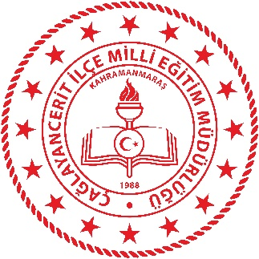 T.C. ÇAĞLAYANCERİT KAYMAKAMLIĞI İlçe Milli Eğitim Müdürlüğü OKUL/KURUM HİZMET STANDARTLARI
Sıra | Kurum Adı | Sayı
1 | Anadolu Lisesi | 12
2 | Anaokulu | 6
3 | Halk Eğitimi Merkezi | 10
4 | İlkokul | 11
5 | Ortaokul | 13
6 | Mesleki ve Teknik Anadolu Lisesi | 9
 | TOPLAM | 61

